変更中止届
変更・中止届

 |  |  |  |  |  |  | 未記入あり

太枠内をご入力及び該当項目にチェックをして下さい。

ご 依 頼 者 |  | フリガナ
 |  | 会社名

 |  | 住 所 |  |  |  | 〒 |  |  | -

 |  | 連 絡 担当者 | ※ | 会社名・住所が、上記と異なる場合はご記入願います。
 |  |  | 会社名

 |  |  | 住 所 |  |  | 〒 |  |  | -

 |  |  | 部署名 |  |  |  |  |  |  |  |  | 氏 名

 |  |  | TEL |  |  |  |  |  |  | FAX |  | E-mail

下記のとおり変更・中止いたします。
 | 受付番号 |  | :
 | 変更・中止 |  | : |  |  |  |  | 変更（依頼内容の変更） |  |  |  |  | 中止（試験依頼の取り消し）

 | 変更内容 (複数選択可) |  | : |  | 依頼者：社名変更 |  |  |  |  |  | 依頼者：住所変更
 |  |  |  |  | 連絡担当者：社名変更 |  |  |  |  |  | 連絡担当者：住所変更 |  |  |  | 連絡担当者名変更
 |  |  |  |  | 商品名変更 |  |  |  |  |  | 報告書部数変更
 |  |  |  |  | 試験内容変更(試験項目の変更､追加､中止等) |  |  |  |  |  |  |  |  | 試験体数変更 |  | その他
 | 変更前 |  | :

 | 変更後 |  | :

 | 中止理由 |  | :

備 考 |  | 上記以外で変更等がある場合は、ご入力願います。

ご案内
必要事項をご入力後メールでお申し込み下さい。w-gkanri@jtccm.or.jp

西日本試験所
〒757-0004 山口県山陽小野田市大字山川
TEL ： 0836-72-1223

入力例
変更・中止届

太枠内をご入力及び該当項目にチェックをして下さい。

ご 依 頼 者 |  | フリガナ |  |  |  | ｹﾝｻﾞｲｼｹﾝ
 |  | 会社名 |  |  |  | 株式会社建材試験

 |  | 住 所 |  |  |  | 〒 | 999 |  | - | 9999
 |  |  |  |  |  | 山口県山陽小野田市大字山川〇-〇-〇

 |  | 連 絡 担当者 | ※ | 会社名・住所が、上記と異なる場合はご記入願います。
 |  |  | 会社名

 |  |  | 住 所 |  |  | 〒 |  |  | -

 |  |  | 部署名 |  |  | 品質管理課 |  |  |  |  |  |  |  | 氏 名 | 建材次郎
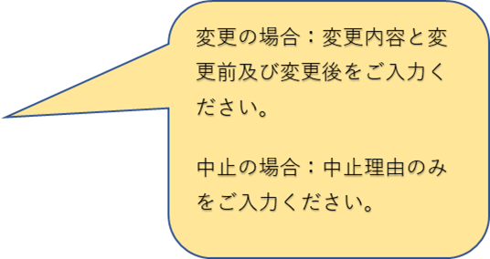
 |  |  | TEL |  |  | 0836-XX-XXXX |  |  |  |  | FAX | 0836-XX-XXXX |  | E-mail | kenzai@jtccm.??.jp

下記のとおり変更・中止いたします。
 | 受付番号 |  | : | 21C8888
 | 変更・中止 |  | : |  |  |  |  | 変更（依頼内容の変更） |  |  |  |  |  |  | 中止（試験依頼の取り消し）

 | 変更内容 (複数選択可) |  | : |  | 依頼者：社名変更 |  |  |  |  |  |  |  | 依頼者：住所変更
 |  |  |  |  | 連絡担当者：社名変更 |  |  |  |  |  |  |  | 連絡担当者：住所変更 |  |  |  | 連絡担当者名変更
 |  |  |  |  | 商品名変更 |  |  |  |  |  |  |  | 報告書部数変更
 |  |  |  |  | 試験内容変更(試験項目の変更､追加､中止等) |  |  |  |  |  |  |  |  |  |  | 試験体数変更 |  | その他
 | 変更前 |  | : | 株式会社建材試験

 | 変更後 |  | : | 株式会社建材建設

 | 中止理由 |  | :

備 考 |  | 上記以外で変更等がある場合は、ご入力願います。

ご案内
必要事項をご入力後メールでお申し込み下さい。w-gkanri@jtccm.or.jp

西日本試験所
〒757-0004 山口県山陽小野田市大字山川
TEL ： 0836-72-1223

